Datos personales
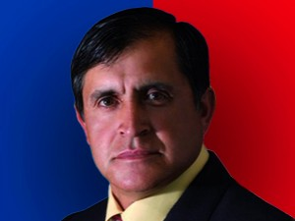

Nombres: | José Rubén
Apellidos: | Fajardo Sánchez
Facebook: | https://www.facebook.com/joseruben.fajardosanchez?fref=search&__tn__=%2Cd%2CP-R&eid=ARA03v_Hg3mYPa7T447a0kQEH0y117xeqTe6BgfLyjpYWC4KlhwRZXl8FUOGbsmNAAXWRfNlYXXeks9v
Twitter: | @JoseFajardoRC
Descripción:

